Sheet1
ID | Summary | Severity | Priority | Type | Assigned to | Preconditions/ Environment | Steps | Expected result | Actual result | Attachments
05 | На сторінці "Вхід" користувач бачить написи лише російською мовою | Minor | High | Localisation | Avdeenko | Android 11, Chrome 89 | 1 Перейти на сайт exe.ua | Текст на сторінці входу на сайт має бути українською або англійською або російською мовою, залежно від вибору користувача. | Сторінка відображається тільки російською мовою.
 |  |  |  |  |  |  | 2 Перейти за посиланням "Вхід" у верхній частині сторінки зправа.
 |  |  |  |  |  |  | 3 На сторінці входу на сайт натиснути на посилання "Укр" вгорі сторінки
 |  |  |  |  |  |  | 4 На сторінці входу на сайт натиснути на посилання "Eng" вгорі сторінки
 |  |  |  |  |  |  |  |  |  | 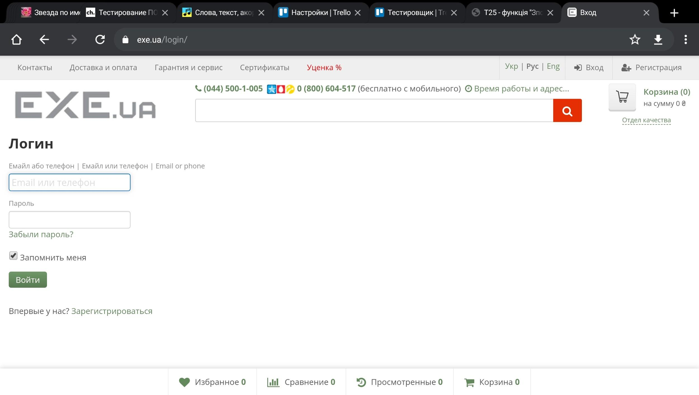
06 | На головній сторінці користувач бачить напис "Регистрация" російською мовою за умови української локалізації | Minor | High | Localisation | Avdeenko | Android 11, Chrome 89 | 1 Перйти на сайт exe.ua | Текст на сторінці входу на сайт має бути українською за умови вибору укаїнської локалізації. | Посилання для реєстрації "Регистрация" російською мовою.
 |  |  |  |  |  |  | 2 На сторінці входу на сайт натиснути на посилання "Укр" вгорі сторінки
 |  |  |  |  |  |  |  |  |  | 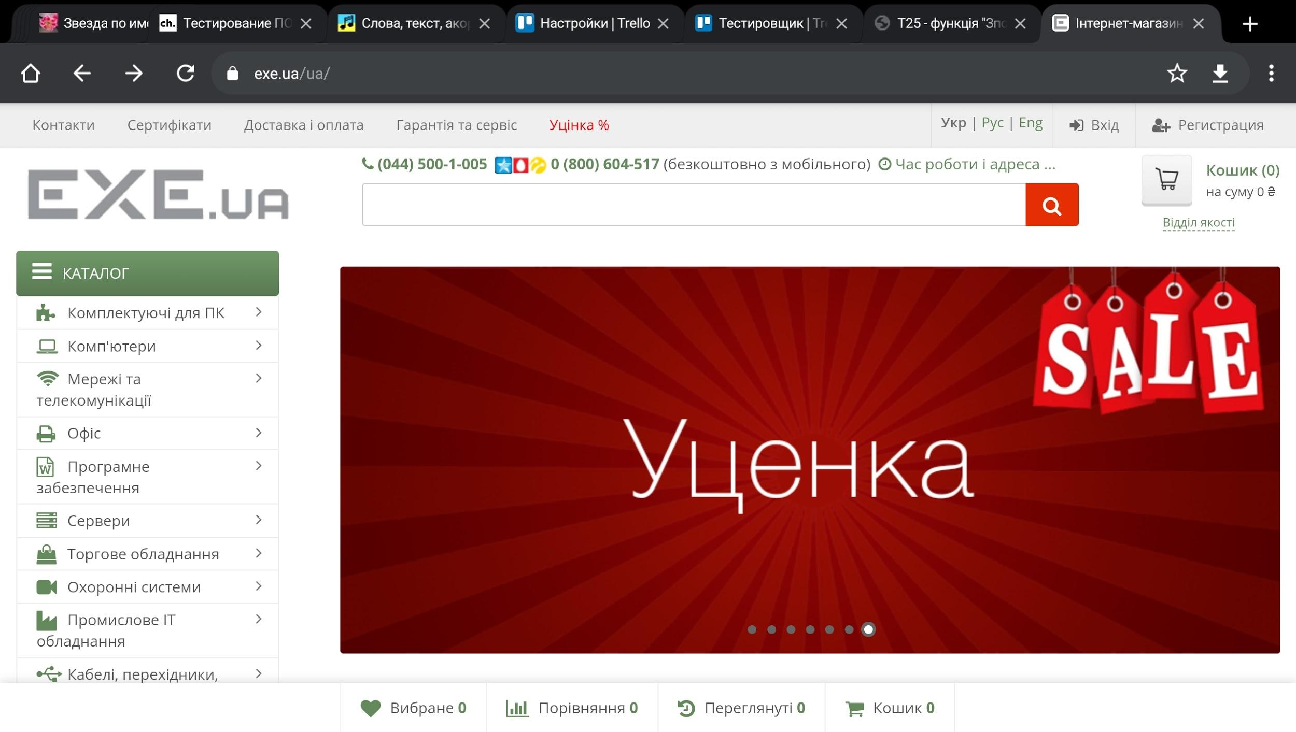
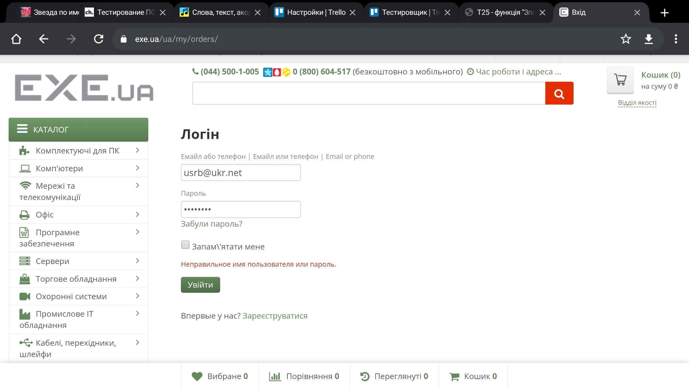
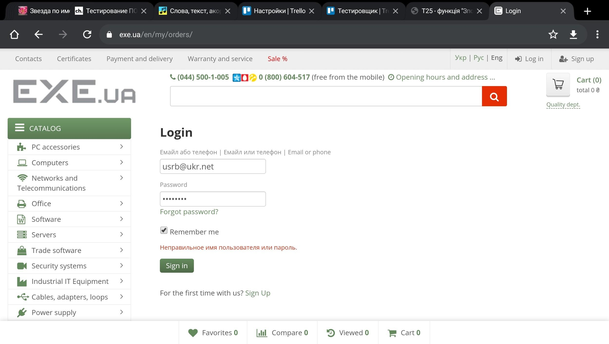
07 | На сторінці входу, коли користувач вводить неправильний пароль або е-мейл, бачить повідомлення про помилку російською мовою і на укр. і на англ локалізації. | Minor | Medium | Localisation | Avdeenko | Android 11, Chrome 89, зареєстрований користувач: пошта usrb@ukr.net, пароль irybg4rh | 1 Перейти на сайт exe.ua | Текст помилки має виводитись трьома мовами. | Повідомлення помилки відображається лише російською.
 |  |  |  |  |  |  | 2 Перейти за посиланням "Вхід" у верхній частині сторінки зправа.
 |  |  |  |  |  |  | 3 На сторінці входу на сайт натиснути на посилання "Укр" вгорі сторінки
 |  |  |  |  |  |  | 4 Ввести в поле "Емайл або телефон | Емайл или телефон | Email or phone" usrb@ukr.net
 |  |  |  |  |  |  | 5 Ввести в поле "Пароль" irybg4rh
 |  |  |  |  |  |  | 6 Натиснути кнопку "Увійти"
 |  |  |  |  |  |  | 7 На сторінці входу на сайт натиснути на посилання "Eng" вгорі сторінки
 |  |  |  |  |  |  | 8 Ввести в поле "Емайл або телефон | Емайл или телефон | Email or phone" usrb@ukr.net
 |  |  |  |  |  |  | 9 Ввести в поле "Password" irybg4rh
 |  |  |  |  |  |  | 10 Натиснути кнопку "Log in"

08 | Сторінка реєстрації локалізована частково, немає можливості переключити мову з російської. | Minor | Low | Localisation | Cornutko | Android 11, Chrome 89 | 1 Перейти на сайт exe.ua | Сторінка реєстрації має містити текст або зразу трьома мовами або перемикатися між укр., рос., англ. мовами. | Написи на сторінці реєстрації частково на трьох мовах, частково російською і обрати укр. чи англ. мову не виходить.
 |  |  |  |  |  |  | 2 Перейти за посиланням "Регистрация" у верхній частині сторінки зправа.
 |  |  |  |  |  |  | 3 На сторінці реєстрації натиснути на посилання "Укр" вгорі сторінки
 |  |  |  |  |  |  | 4 На сторінці реєстрації натиснути на посилання "Eng" вгорі сторінки
 |  |  |  |  |  |  |  |  |  | 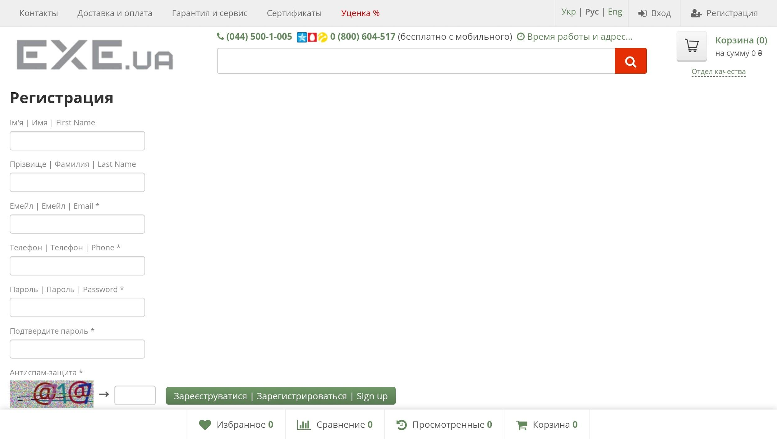
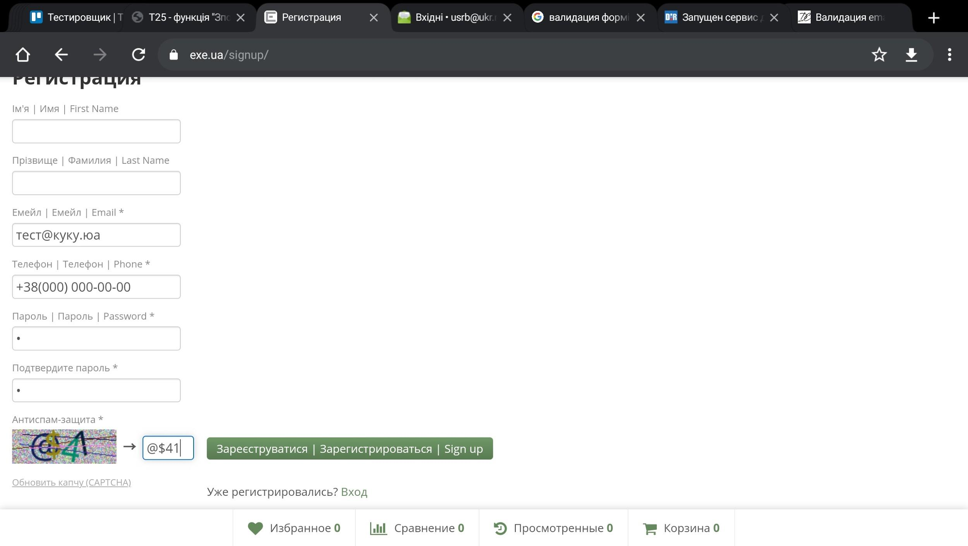
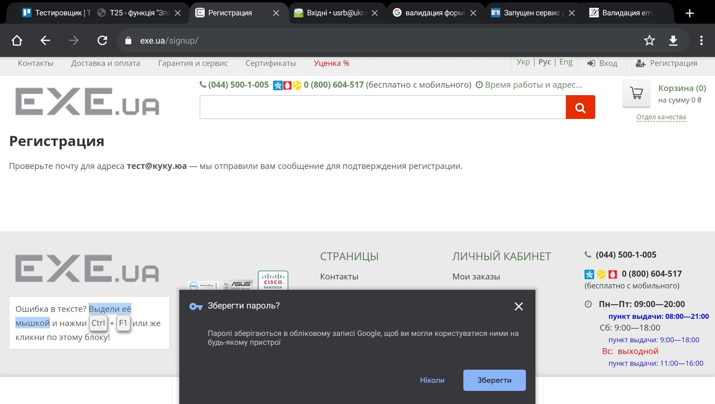
09 | Користувач може ввести некоректну пошту при реєстрації. | Major | Medium | Functional | Cornutko | Android 11, Chrome 89 | 1 Перейти на сайт exe.ua | Функція валідації електронної адреси має видавати повідомлення, що е-мейл введено неправильний, прохання ввести правильний е-мейл. | Користувач може зареєструватися на неіснуючий е-мейл.
 |  |  |  |  |  |  | 2 Перейти за посиланням "Регистрация" у верхній частині сторінки зправа.
 |  |  |  |  |  |  | 3 В поле "Емейл | Емейл | Email *" ввести "тест@куку.юа"
 |  |  |  |  |  |  | 4 В поле "Телефон | Телефон | Phone *" ввести +380(00)000 00 00
 |  |  |  |  |  |  | 5 В поле "Пароль | Пароль | Password *" ввести 1
 |  |  |  |  |  |  | 6 В поле "Подтвердите пароль *" ввести 1
 |  |  |  |  |  |  | 7 В поле "Антиспам-защита *" ввести символи з каптчі
 |  |  |  |  |  |  | 8 Натиснути кнопку "Зареєструватися | Зарегистрироваться | Sign up"

10 | Користувач може ввести пароль з одного символу при реєстрації | Major | High | Secure | Golovko | Android 11, Chrome 89 | 1 Перейти на сайт exe.ua | Система має перевіряти пароль на надійність, щоб довжина паролю була від 6 до 14 символів, включаючи великі та прописні літери латинські та/чи кирилиці, цифри, спецсимволи. | Користувач може вказати пароль з одного символа
 |  |  |  |  |  |  | 2 Перейти за посиланням "Регистрация" у верхній частині сторінки зправа.
 |  |  |  |  |  |  | 3 В поле "Емейл | Емейл | Email *" ввести "тест@куку.юа"
 |  |  |  |  |  |  | 4 В поле "Телефон | Телефон | Phone *" ввести +380(00)000 00 00
 |  |  |  |  |  |  | 5 В поле "Пароль | Пароль | Password *" ввести 1
 |  |  |  |  |  |  | 6 В поле "Подтвердите пароль *" ввести 1
 |  |  |  |  |  |  | 7 В поле "Антиспам-защита *" ввести символи з каптчі (@$41)
 |  |  |  |  |  |  | 8 Натиснути кнопку "Зареєструватися | Зарегистрироваться | Sign up"

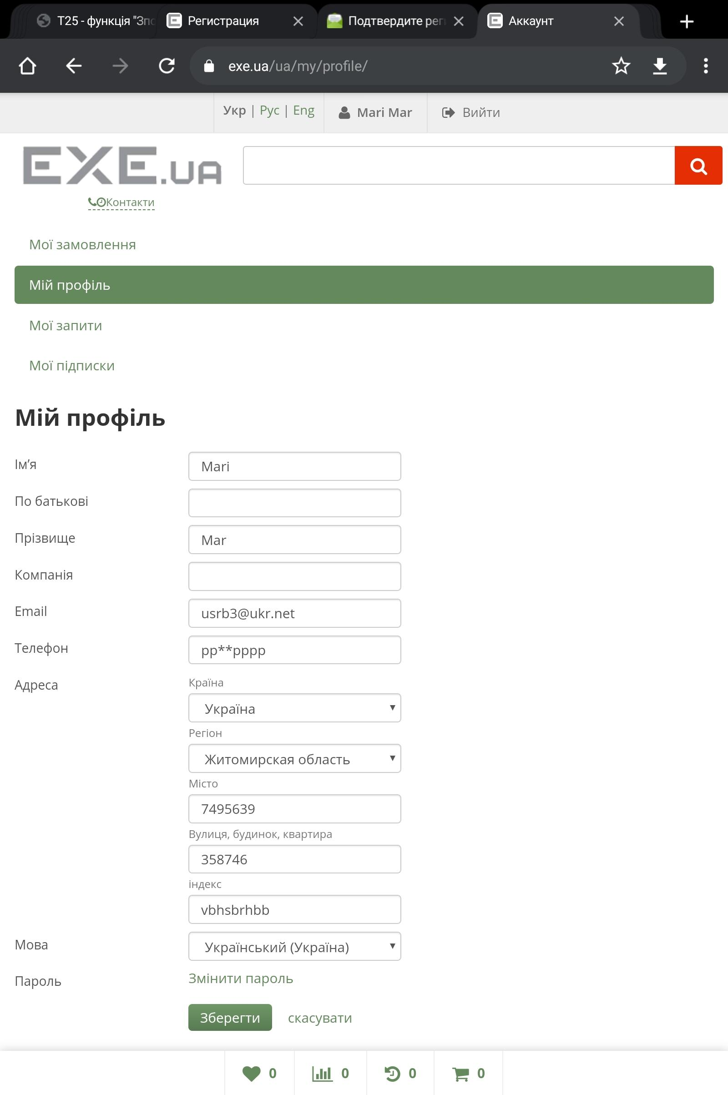
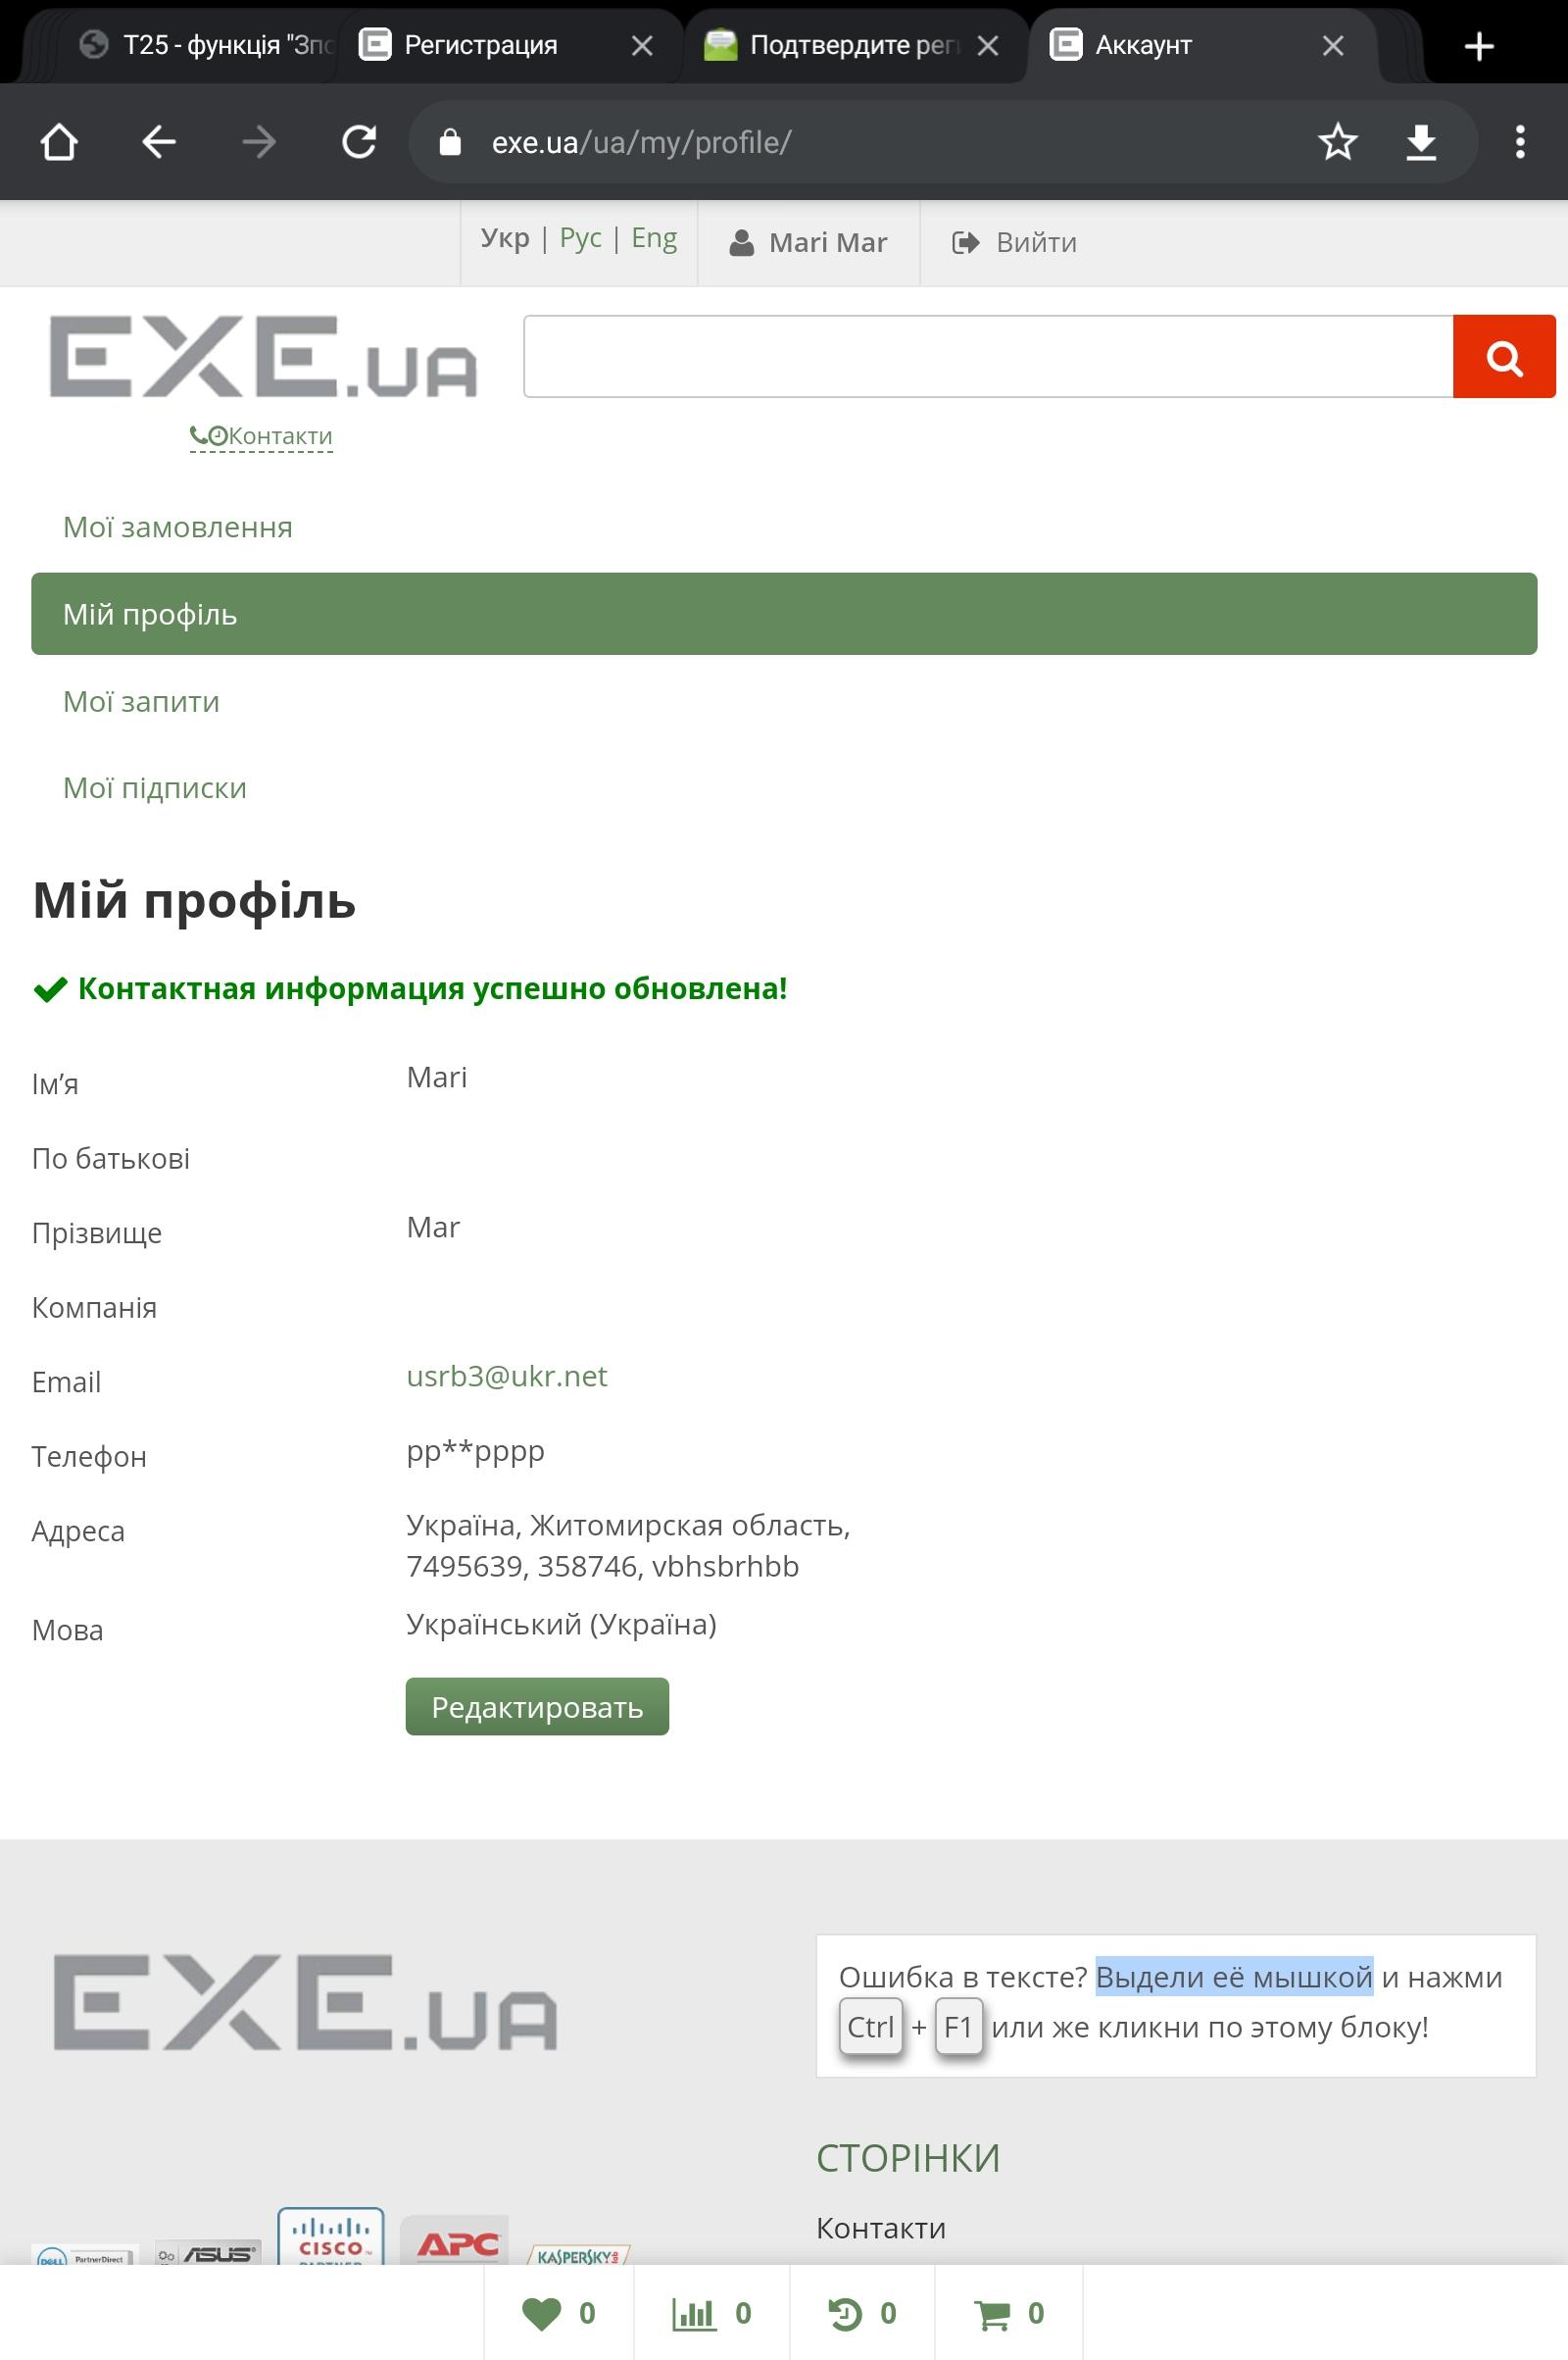
11 | В профілі під час редагування користувач може вказати дані, що не відповідають типу даних поля. | Major | High | Functional | Golovko | Android 11, Chrome 89, зареєстрований користувач: пошта usrb@ukr.net, пароль irybg4rh | 1 Перейти на сайт exe.ua | Система має перевіряти відповідність введених символів типу данних, які мають воодитися, поле індекс - лише числове, в полі місто, адреса - дозволити ввід лише кирилецею та перевіряти, щоб повідомлення складалося не лише з цифр або надавати можливість підтверджувати адресу з бази данних адрес в Україні. | Користувач може ввести некоректні дані в усі поля.
 |  |  |  |  |  |  | 2 На сторінці входу на сайт натиснути на посилання "Укр" вгорі сторінки
 |  |  |  |  |  |  | 3 Перейти за посиланням "Вхід" у верхній частині сторінки зправа.
 |  |  |  |  |  |  | 4 Ввести в поле "Емайл або телефон | Емайл или телефон | Email or phone" usrb@ukr.net
 |  |  |  |  |  |  | 5 Ввести в поле "Пароль" irybg4rh
 |  |  |  |  |  |  | 6 Натиснути кнопку "Увійти"
 |  |  |  |  |  |  | 7 Зверху зправа сторінки перейти за посиланням імені користувача "Mari Mar" у особистий кабінет
 |  |  |  |  |  |  | 8 В меню зліва сторінки перейти за посиланням "Мій профіль"
 |  |  |  |  |  |  | 9 Натиснути кнопку "Редактировать"
 |  |  |  |  |  |  | 10 В поле "Телефон" ввести рр**рррр
 |  |  |  |  |  |  | 11 В полі "Регіон" обрати "Житомирська обл"
 |  |  |  |  |  |  | 12 В поле "Місто" ввести "7495639"
 |  |  |  |  |  |  | 13 В поле "Вулиця, будинок, квартира" ввести "358746"
 |  |  |  |  |  |  | 14 В поле "Індекс" ввести "vbhsbrhbb"
 |  |  |  |  |  |  | 15В полі "Мова" обрати "Українська"
 |  |  |  |  |  |  | 16 Натиснути кнопку "Зберегти"

12 | На всіх сторінках сайту на українській локалізації в футері є слово "Телефоны" російською мовою | Minor | Low | Localisation | Cornutko | Android 11, Chrome 89 | 1 Перйти на сайт https://gasmaster.ua/ua/ | Коли користувач обирає локалізацію "UA" всі написи на сторінках мають бути українською мовою. | На всіх сторінках сайту на українській локалізації в футері є слово "Телефоны" російською мовою
 |  |  |  |  |  |  | 2 Прогорнути сайт вниз до футера.
 |  |  |  |  |  |  |  |  |  | 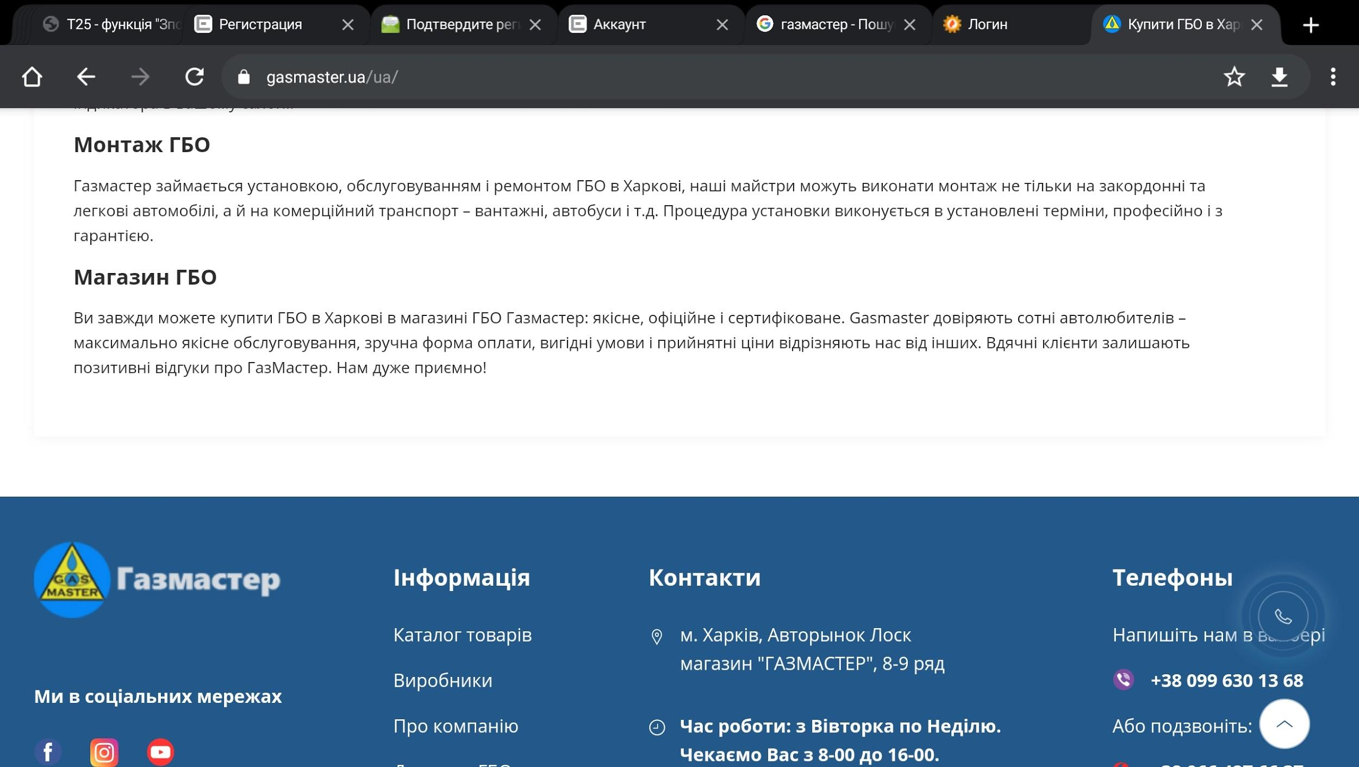
13 | На сторінці "Контакти" за вибору української локалізації більшість написів російською мовою. | Minor | High | Localisation | Cornutko | Android 11, Chrome 89 | 1 Перйти на сайт https://gasmaster.ua/ua/ | Коли користувач обирає локалізацію "UA" всі написи на сторінках мають бути українською мовою. | На сторінці "Контакти" за вибору української локалізації більшість написів російською мовою.
 |  |  |  |  |  |  | 2 Вгорі сторінки перейти за посиланням "Контакти"
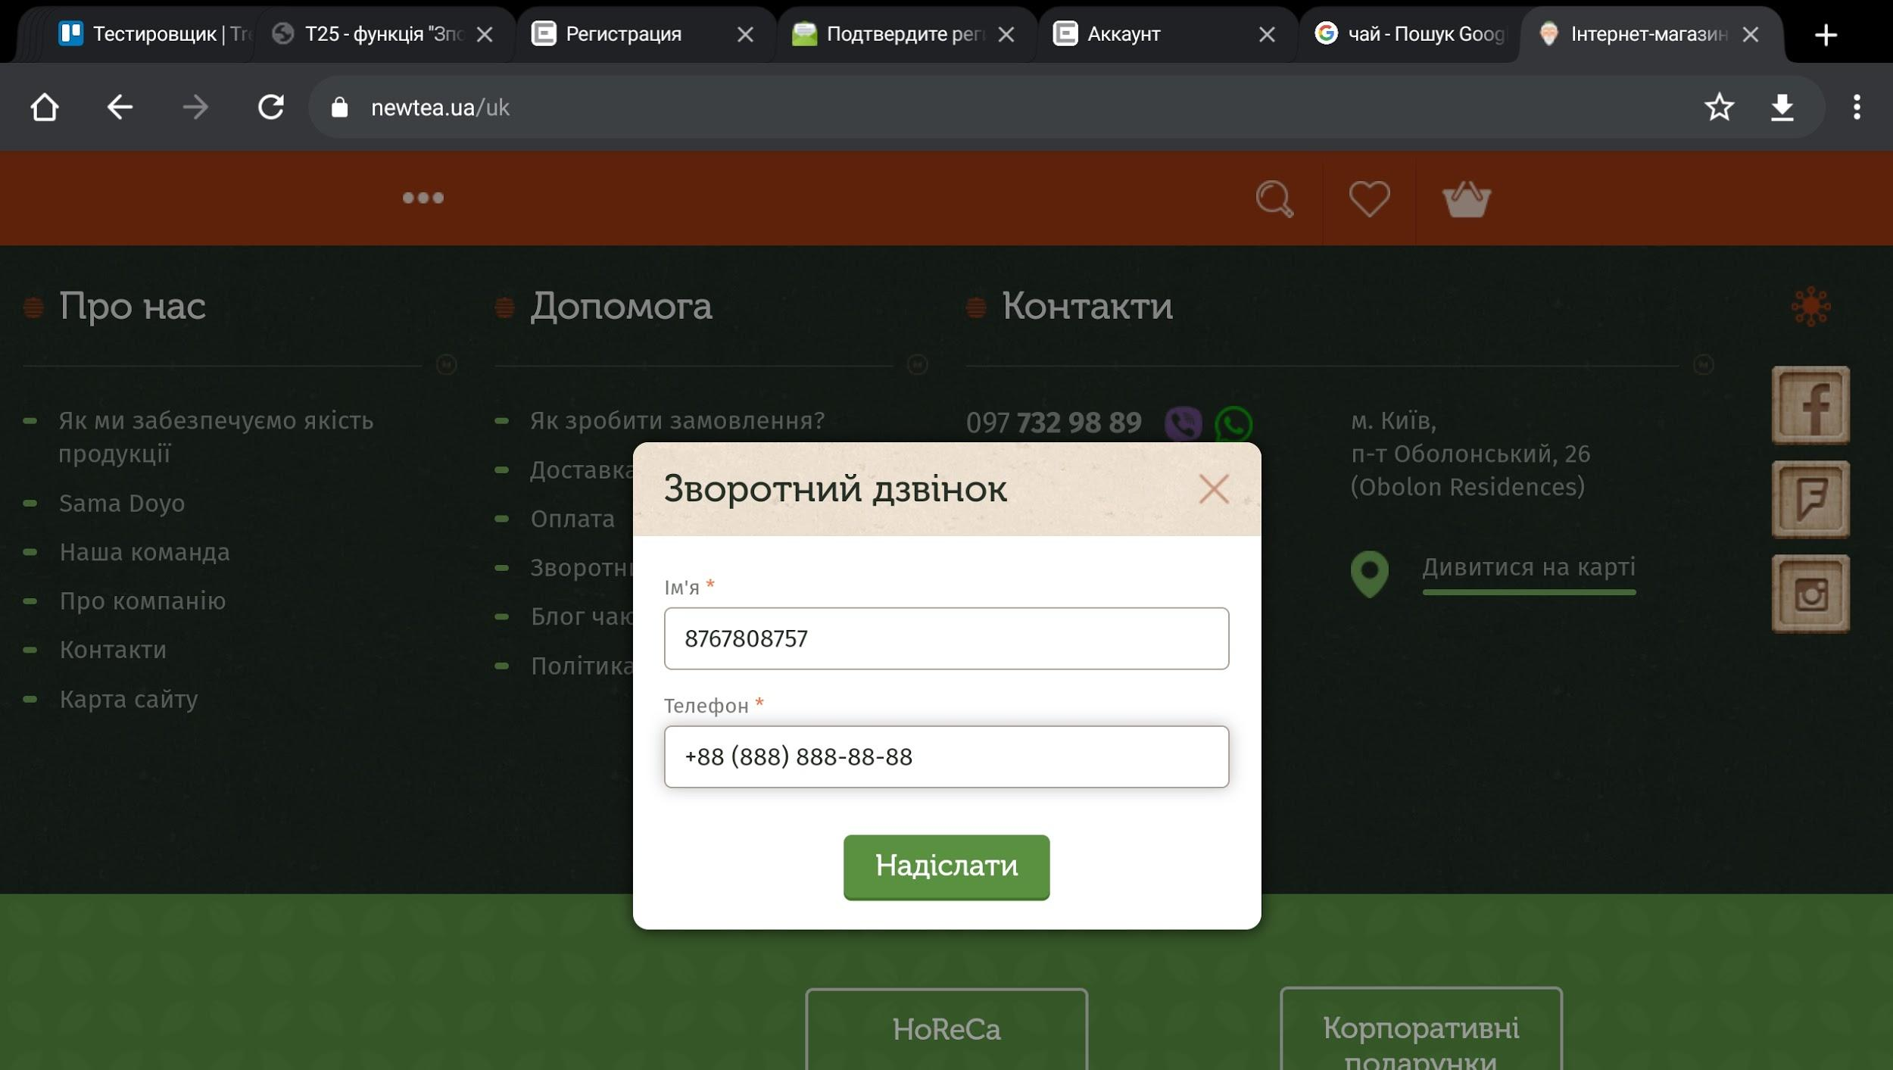
 |  |  |  |  |  |  |  |  |  | 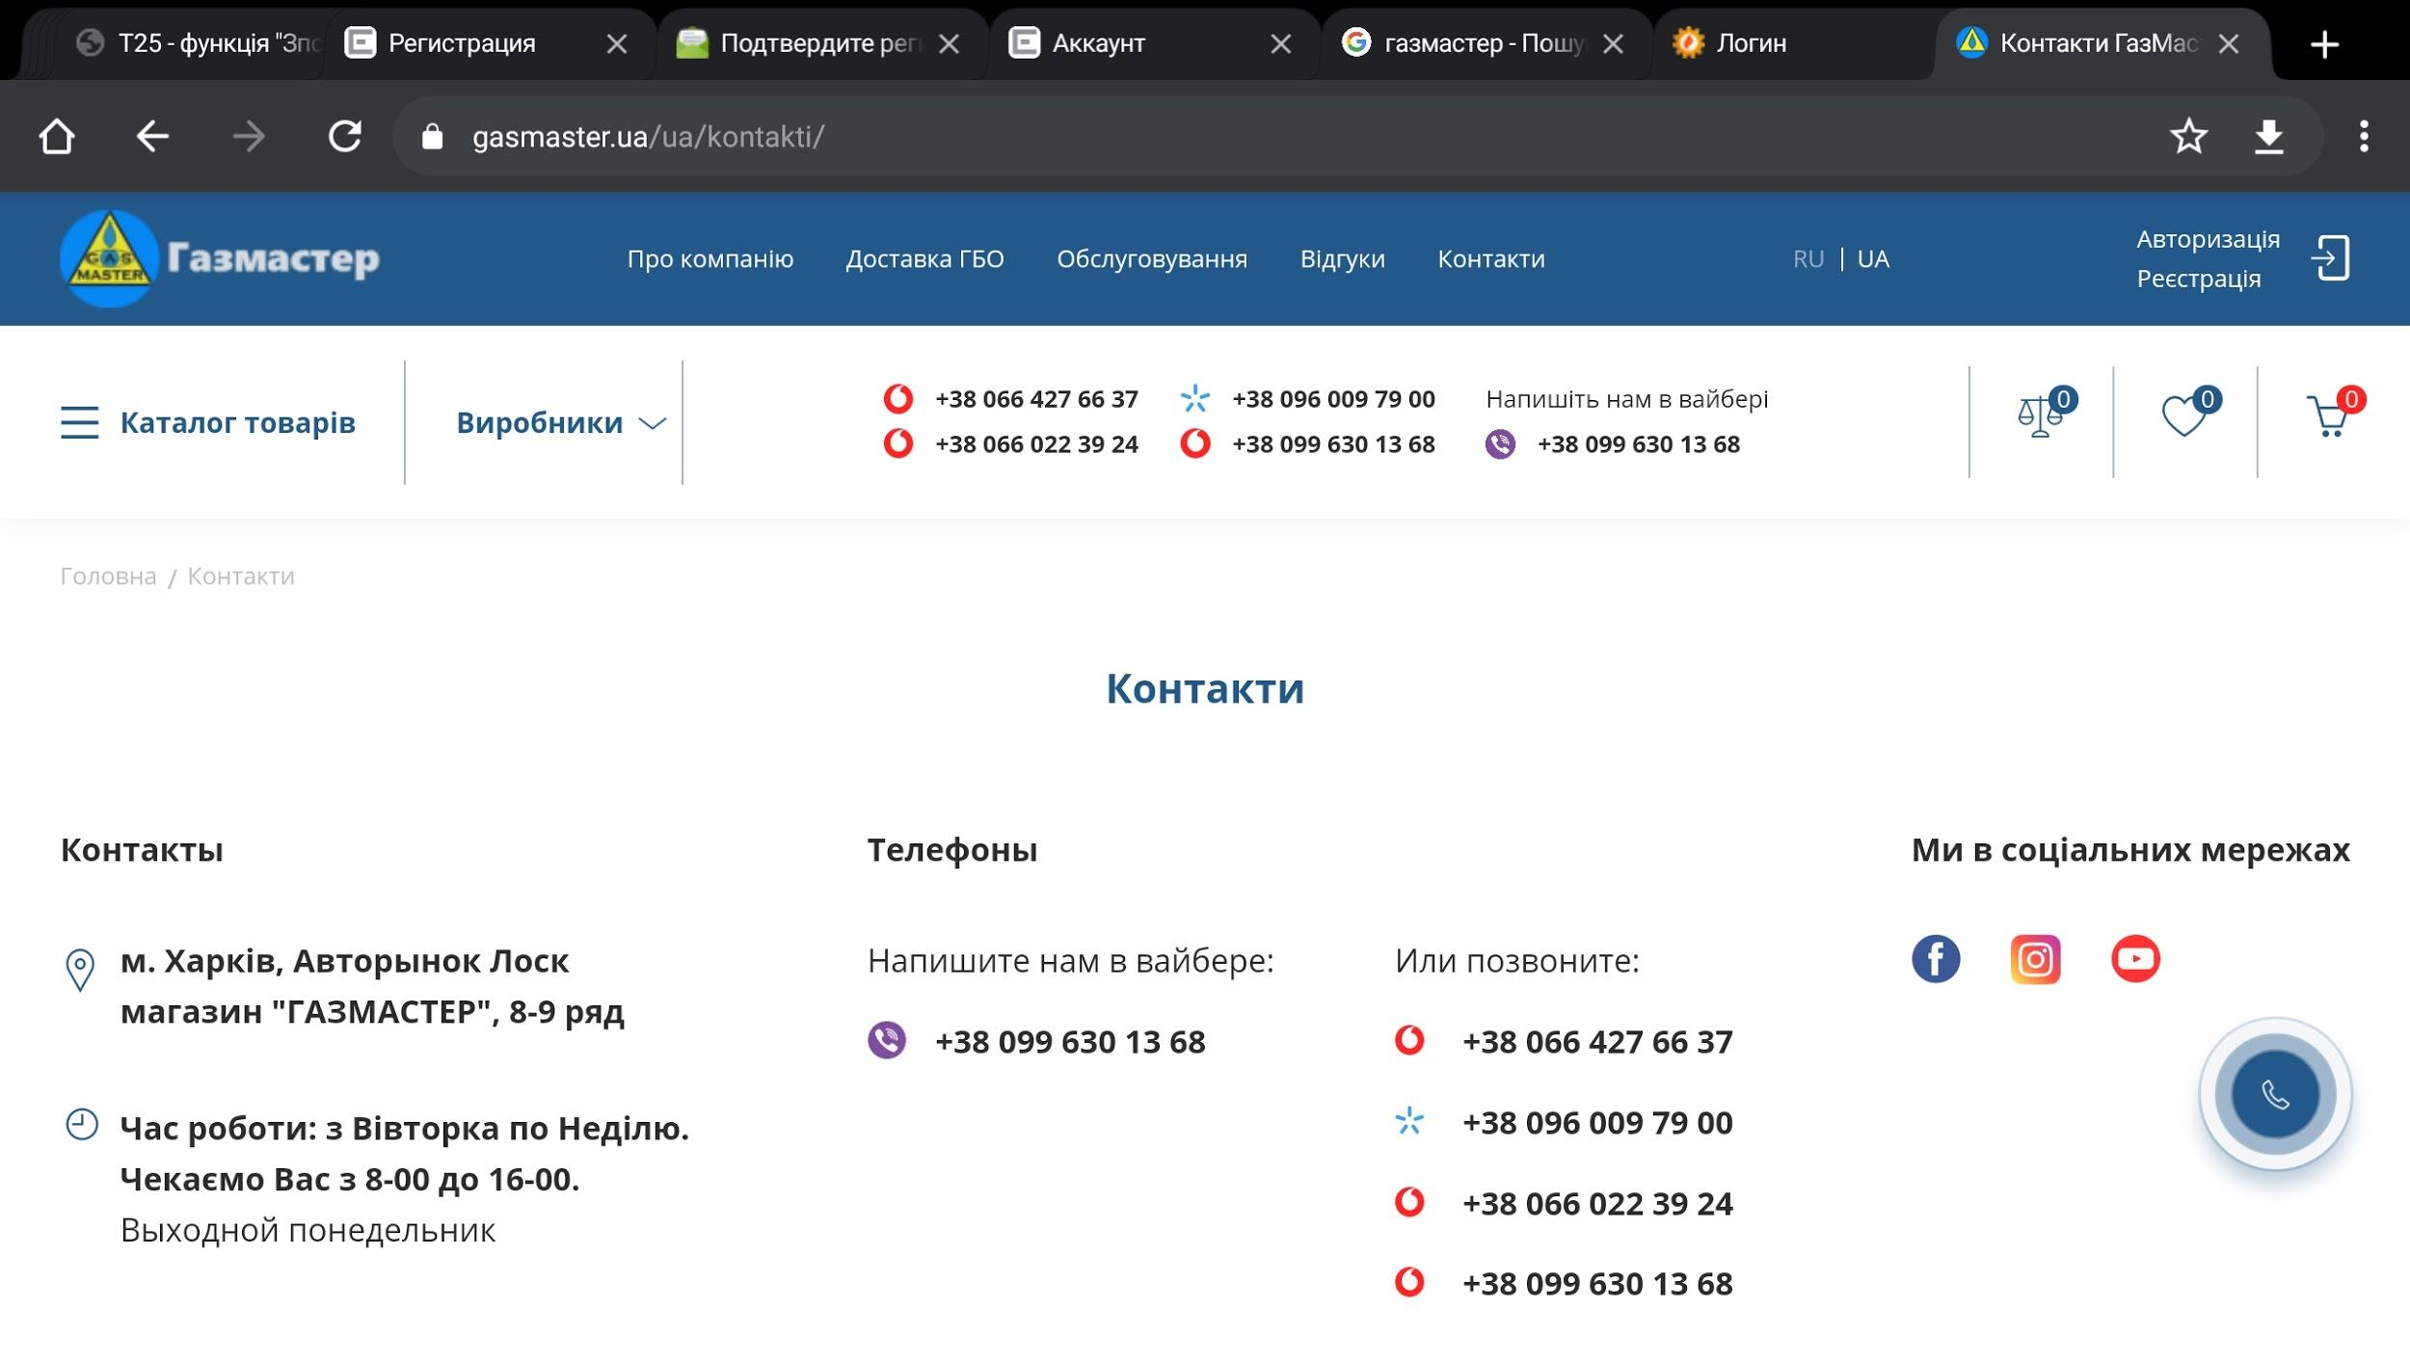
14 | Користувач у формі зворотнього зв"язку може вказати в полі "Ім,я" набір цифр. | Minor | Medium | Functional | Cornutko | Android 11, Chrome 89 | 1 Перейти на сайт newtea.ua | Поле "Ім'я" має містити дані кирилицею. | Користувач може ввести комбінацію чисел в поле "Ім'я"
 |  |  |  |  |  |  | 2 Вгорі сторінки натиснути на "Укр"
 |  |  |  |  |  |  | 3 Прогортати сторінку до меню "Допомога"
 |  |  |  |  |  |  | 4 Перейти за посиланням "Зворотній зв"язок"
 |  |  |  |  |  |  | 5 У формі "Зворотній дзвінок" в поле "Ім'я" ввести "8767808757"
 |  |  |  |  |  |  | 6 У поле "Телефон" ввести 88 888 888 88 88
 |  |  |  |  |  |  | 7 Натиснути кнопку "Надіслати"

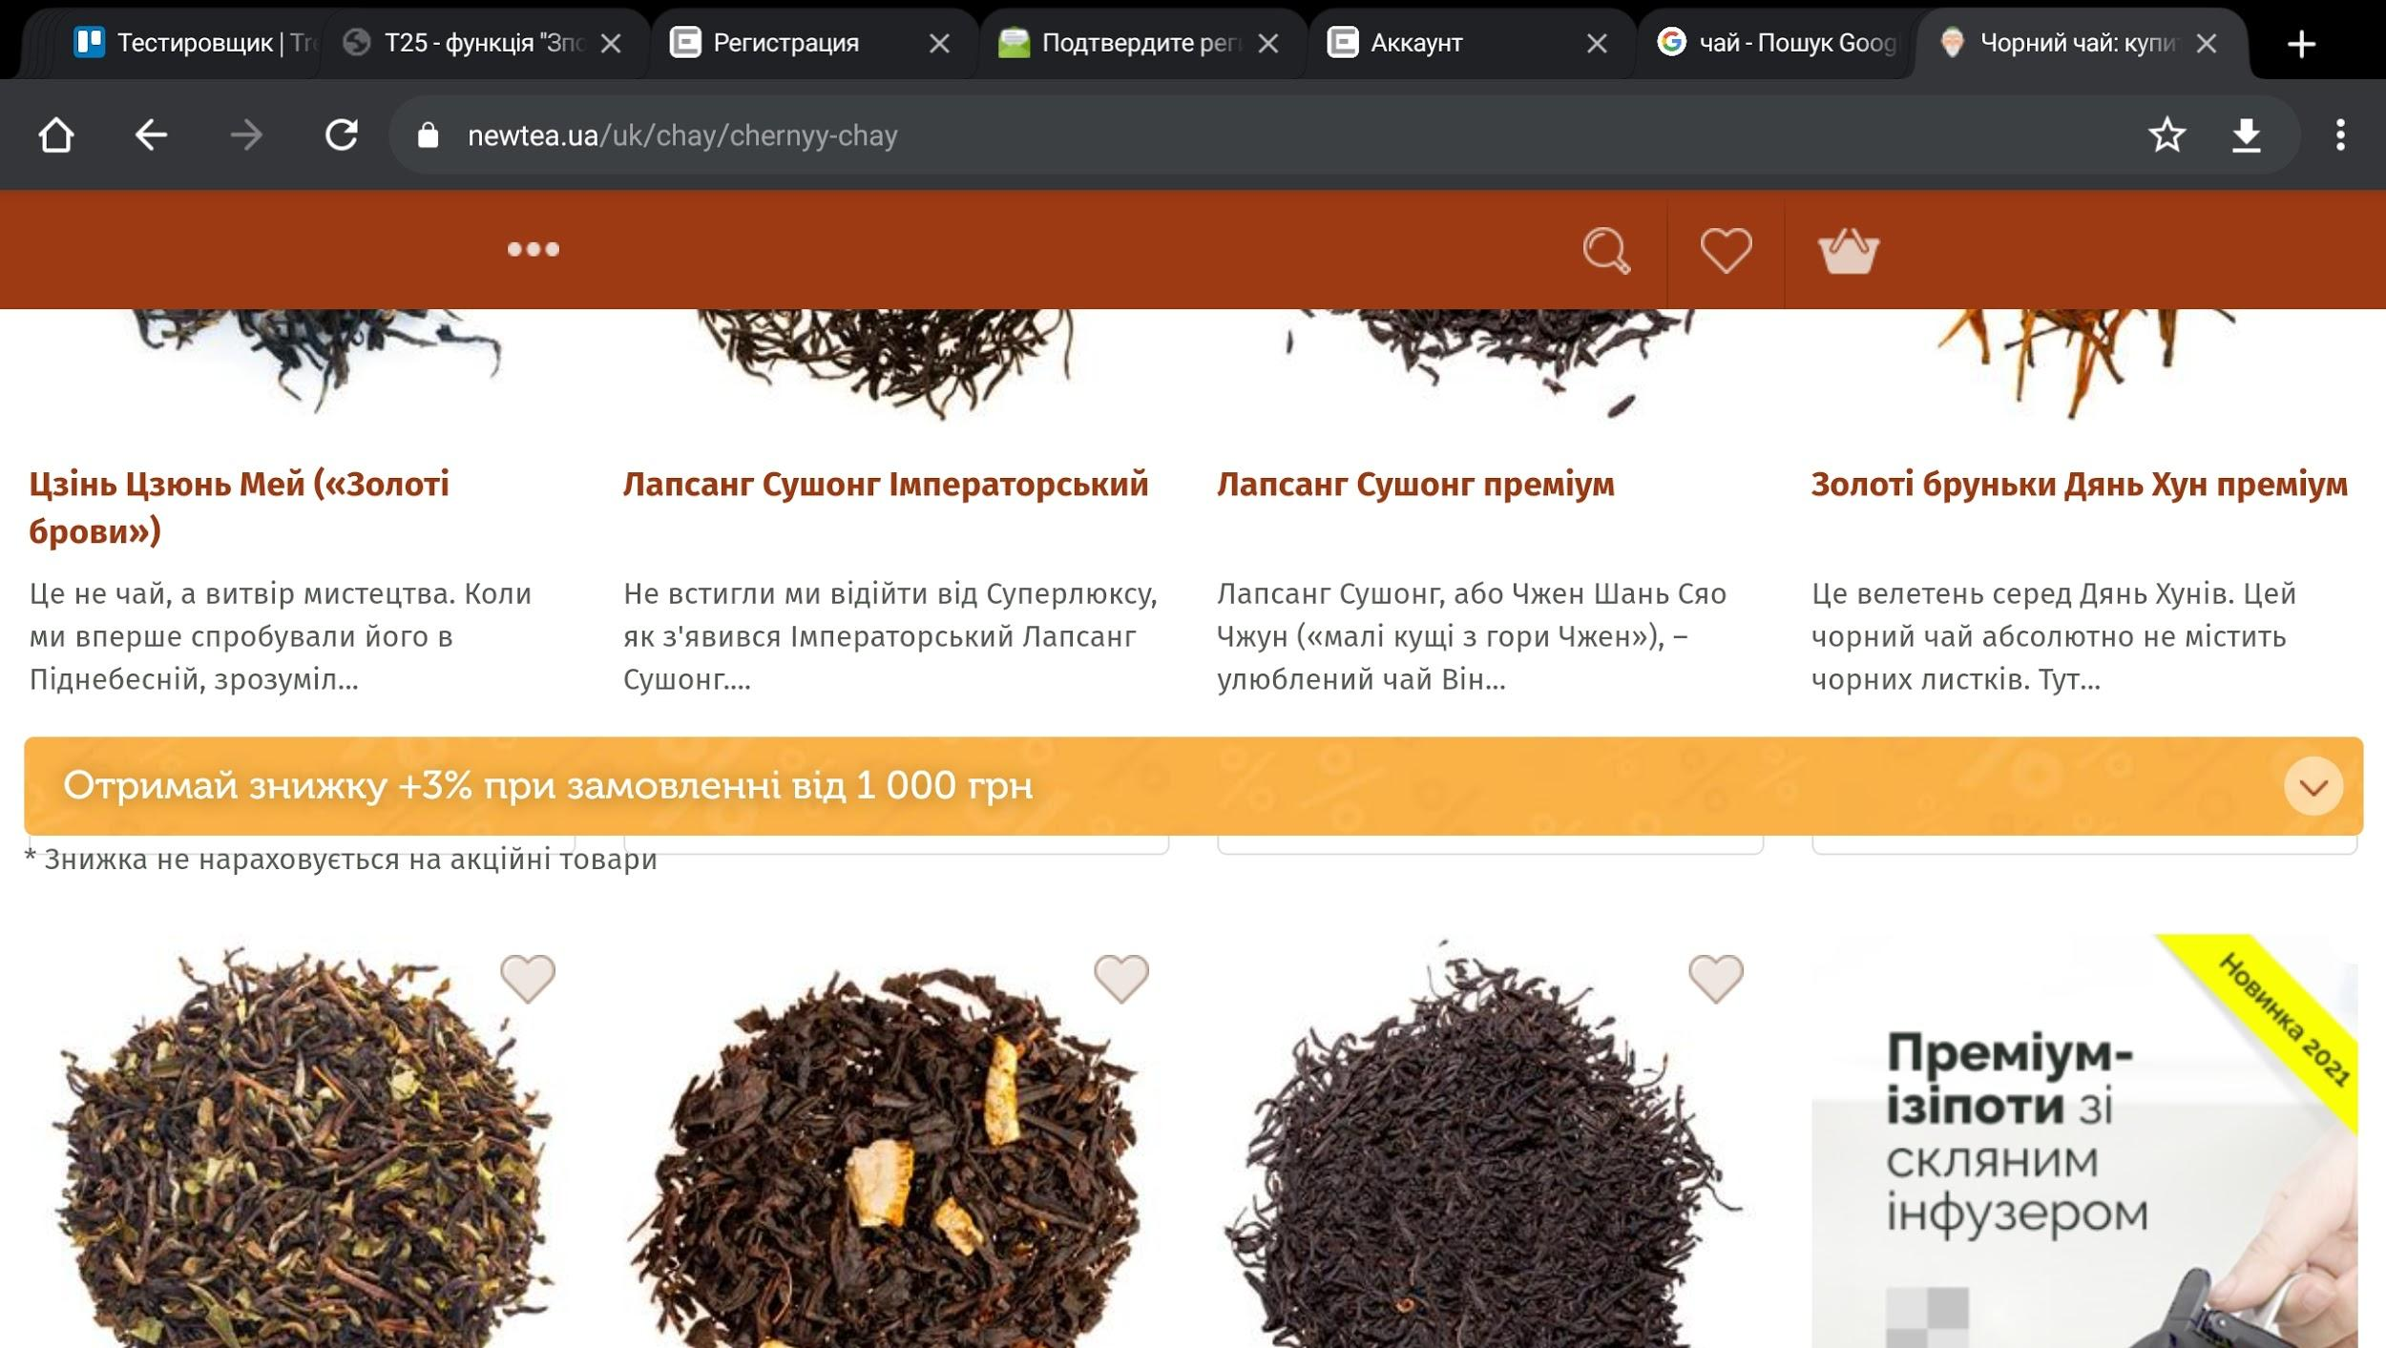
15 | На сторінці магазину елемент реклами "Отримай знижку +3% при замовленні від 1000грн" закриває текст з цінами на продукт | Critical | High | UI | Cornutko | Android 11, Chrome 89, горизонтальна орієнтація планшета | 1 Перейти на сайт newtea.ua | Об,єкт рекламної акції має розташовуватись між рядами товарів як при вертикальній, так і при горизонтальній орієнтації єкрану мобільного пристрою. | На сторінці магазину елемент реклами "Отримай знижку +3% при замовленні від 1000грн" закриває текст з цінами на продукт
 |  |  |  |  |  |  | 2 Вгорі сторінки натиснути на "Укр"
 |  |  |  |  |  |  | 3 Натиснути на три крапки вгорі зліва на сторінці
 |  |  |  |  |  |  | 4 В випадаючому меню обрати "Чрний чай"
 |  |  |  |  |  |  | 5 На сторінці "Чай" перейти за посиланням "Чорний чай"
 |  |  |  |  |  |  | 6 Прогорнути сторінку до другого ряду товарів

16 | На сторінці https://newtea.ua/uk/page/kak-my-obespechivaem-kachestvo-produkcii довжина рядка більша за ширину екрана. | Critical | Medium | UI | Cornutko | Android 11, Chrome 89, ПК | 1 Перейти на сайт newtea.ua | Текст має повністю відображатися на екрані. | Користувач не бачить частину тексту зправа сторінки.
 |  |  |  |  |  |  | 2 Вгорі сторінки натиснути на "Укр"
 |  |  |  |  |  |  | 3 Прогортати сторінку до меню "Про нас"
 |  |  |  |  |  |  | 4 Перейти за посиланням "Як ми забезпечуємо якість продукції"
 |  |  |  |  |  |  |  |  |  | 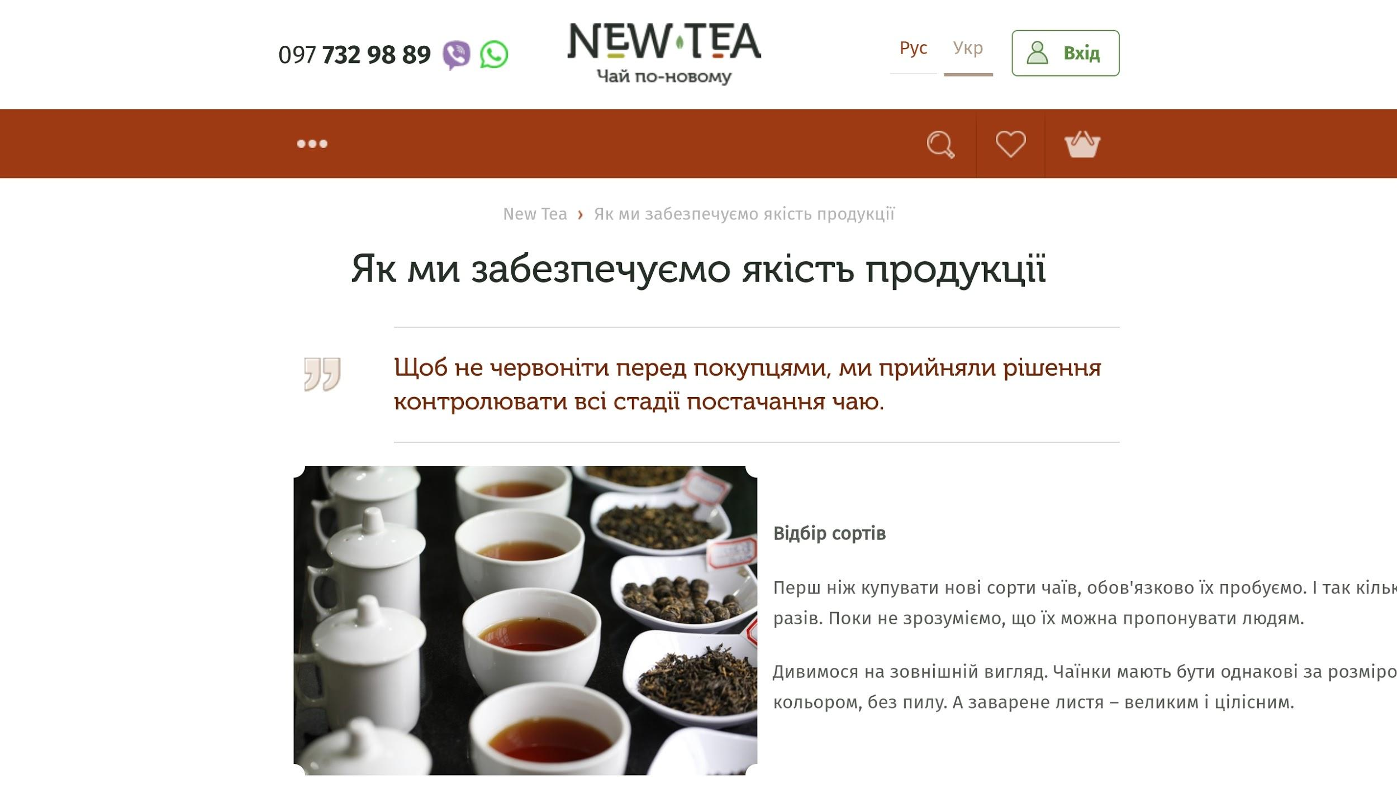 | 